tulos
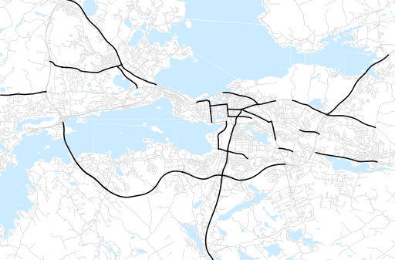
Otsikko | Vuosi 2017
Tilasto | liikennesuorite
Laskenta-aineisto | Kuukauden konstruoitu keskivuorokausiliikenne
Laskentajakso | 01-01-2015 - 31-12-2017
Viikonpäivät
Aikaväli
Vertailujakso

 | Vuosi 2015 | Vuosi 2016 | Vuosi 2017 | Muutos 15-16 | Muutos 16-17
Liikennesuorite | 1,733,251 | 1,861,565 | 1,897,292

Määrät vuosittain

